Feuil2
0.5 | Horrible
1 | Exécrable
1.5
2 | Très mauvaise journée
2.5
3 | Mauvaise journée
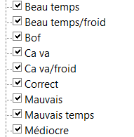
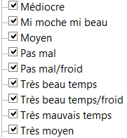
3.5
4 | Médiocre
4.5
5 | Moyen
5.5 | Ca passe
6 | Correcte
6.5 | Pas mal
7 | Bonne journée
7.5 | Pas loin de la très bonne journée
8 | Très bonne journée
8.5 | Excellent
9 | Exceptionnel
9.5 | Grandiose
10 | Parfait

